Hoja de Control


 | BAKEADMIN
 | Recolección de Información

HOJA DE CONTROL

Organismo | inversiones secam S.A.S
Proyecto | bakeadmin
Entregable | gestion de datos
Autor | bakeadmin
Versión / Edición | 0100 |  | Fecha Versión | 27/02/2026
Aprobado Por | EDWIN ALBEIRO RAMOS VILLAMIL |  | Fecha Aprobación | DD/MM/AAAA
 |  |  | Nº Total de Páginas | 7

REGISTRO DE CAMBIOS |  |  |  |  | SI

Versión | Causa del cambio | Responsable del cambio |  | Fecha del cambio
0100 | Versión Inicial | maicol esneider ortiz lopez |  | 27/02/2026
0101 | ajuste de tecnicas | santiago alfonso romero |  | 04/03/2026
0102 | Tecnicas | duberney soto vera |  | 5/03/2026
0103 | intrumentos | Miguel Angel Ramirez |  | 6/03/2026
0104 | arreglos | maicol esneider ortiz lopez |  | 16/03/2026

CONTROL DE DISTRIBUCIÓN

Nombre y Apellidos
Maicol Esneider Ortiz Lopez
Santiago Alfonso Romero
Miguel Angel Ramirez
Duberney Soto Vera

Reportes Gráficos
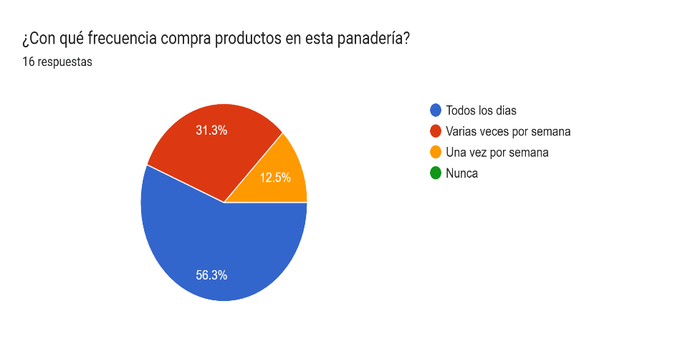
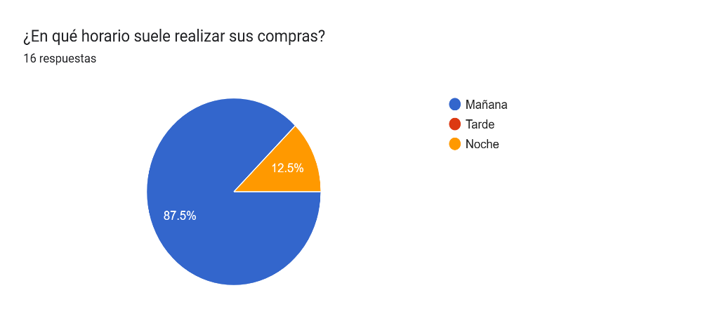
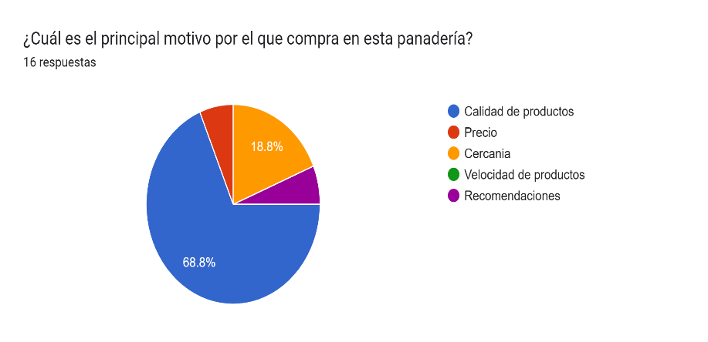
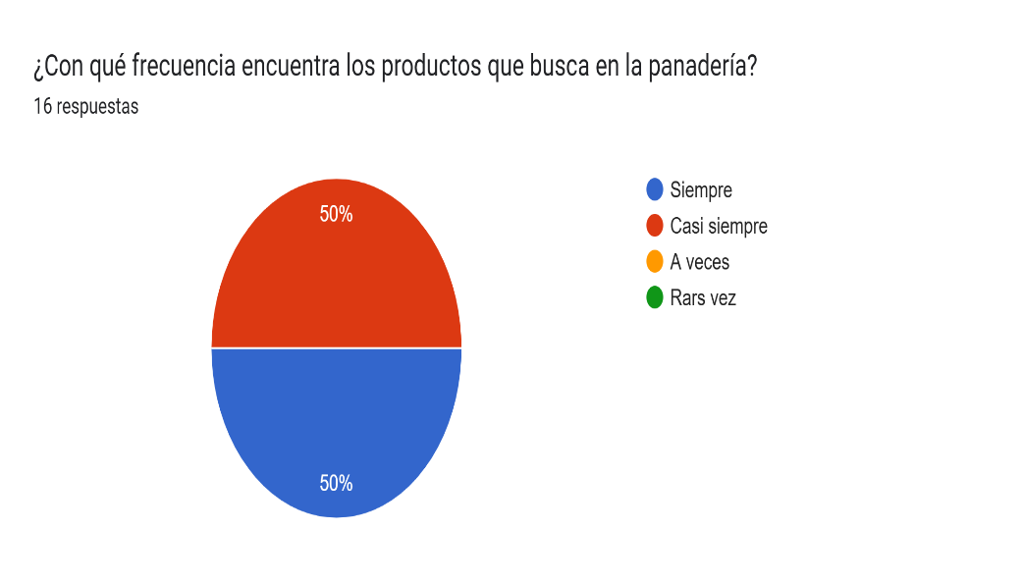
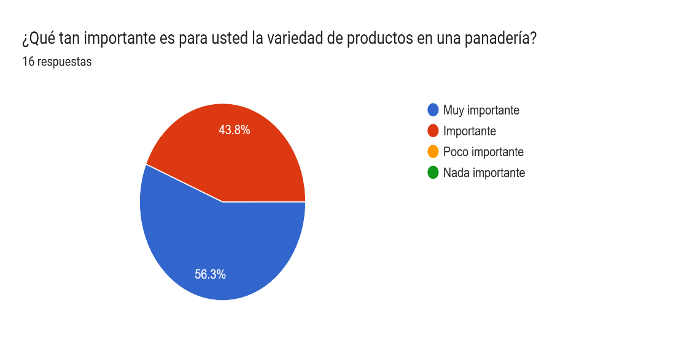
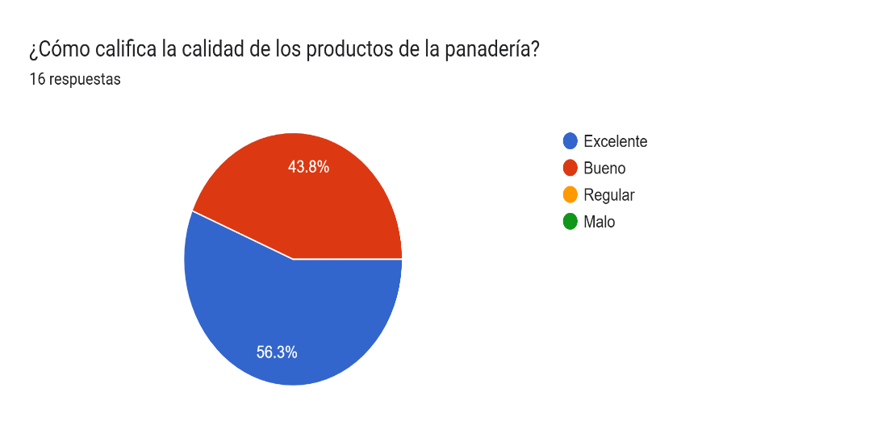
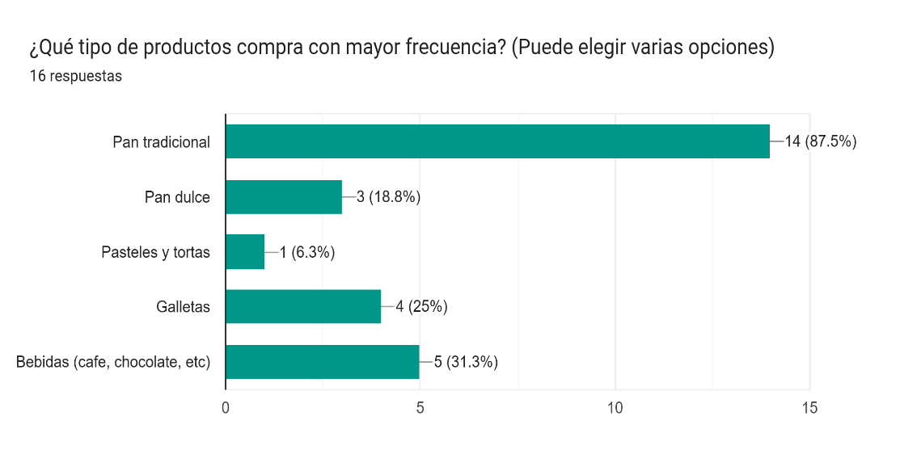
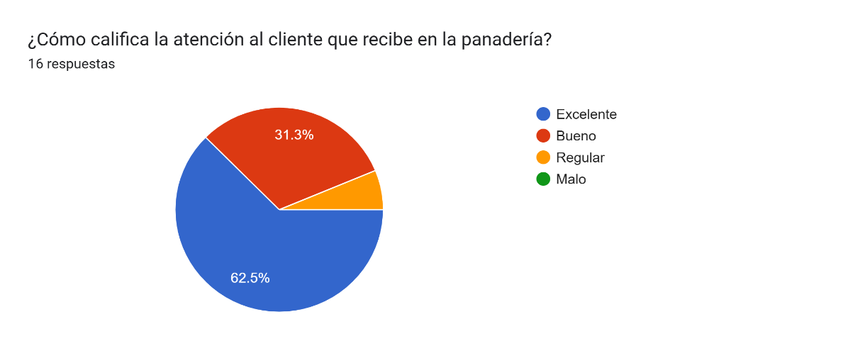
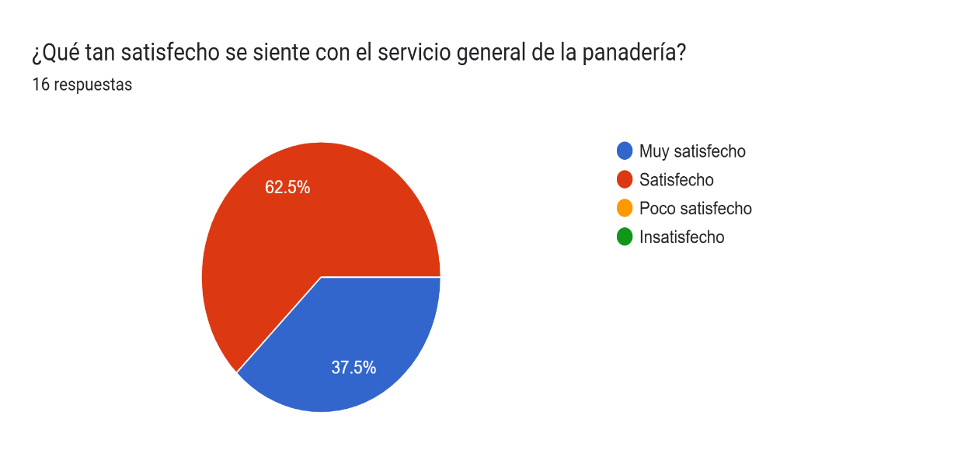
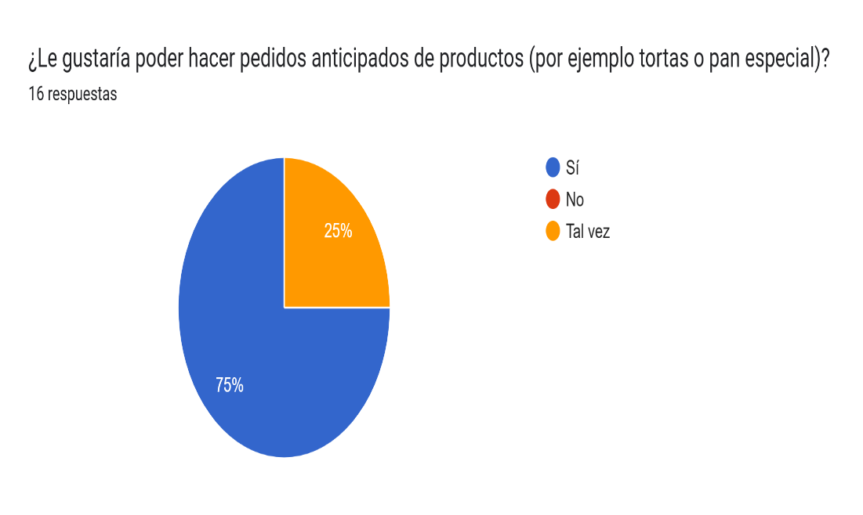
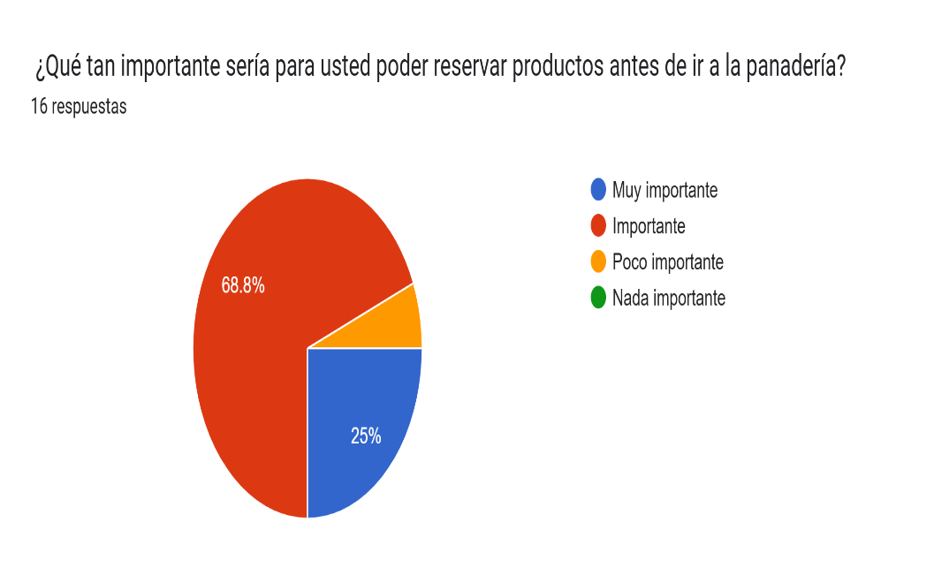

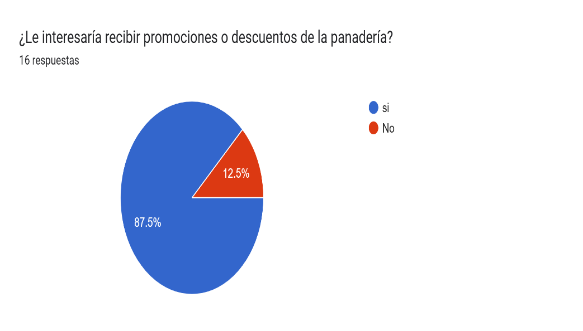
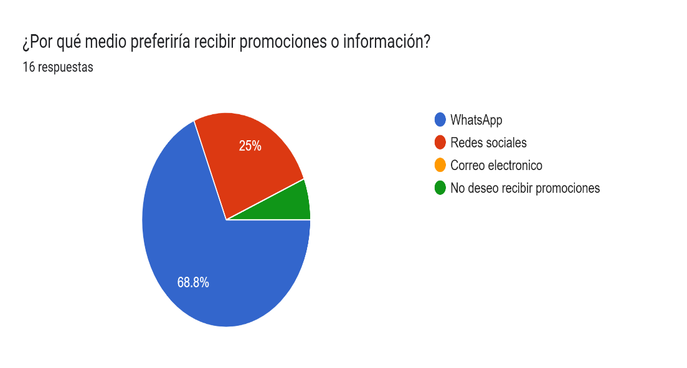
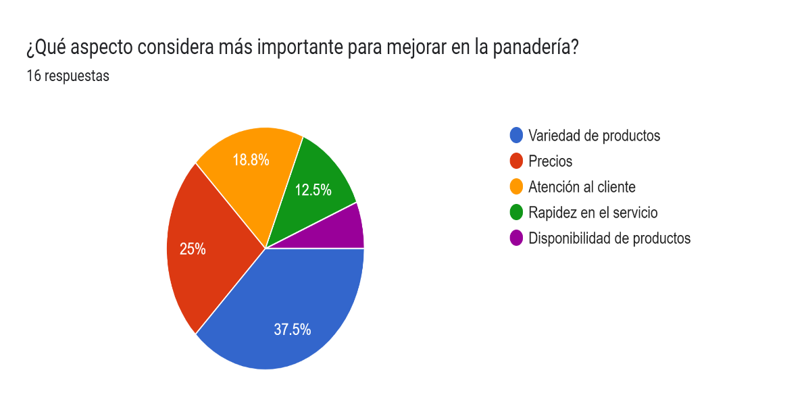
BakeAdmin
Reportes Gráficos

